Потери в IGBT+Diode
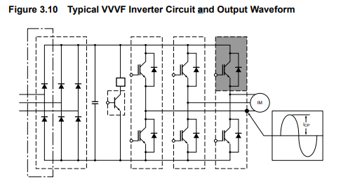
Расчет мощности потерь в инверторе ИТЦЯ.656121.017
Режим максимальной нагрузки
id4650
автор: Тихонов Е.Н.
2018-11-13
ссылка на методику |  | (приблизительный оценочный расчет)
ссылка на статью Колпакова

Исходные данные
инвертор | FS200R12KT4RP "Infenion"

IGBT

P= | 35200 | W | Мощность нагрузки
Pfactor= | 1.1 |  | коэфф. перегрузки
Uline= | 320 | V | линейное напряжение сети RMS
Iout= | 74.715917189 | A | значение синусоидального выходного тока (rms)
Icp= | 105.66426341 | Adc | амплитудное значение тока через ключ
Uce= | 2.05 | V | напряжение насыщения IGBT (из графика в pdf)
Us= | 452.54833996 | V | DC напряжение питания после моста
Qg= | 0.00000165 | Кл | заряд затвора (из pdf)
Rg= | 4.6 | Ом | резистор затвора (внешний + внутренний)
F= | 4000 | Hz | частота ШИМ
Etr_on= | 0.008 | Дж | энергия включения транзистора (из графика в pdf)
Etr_off= | 0.007 | Дж | энергия выключения транзистора (из графика в pdf)
Ets= | 0.015 | Дж | суммарная энергия потерь транзистора на переключение (из графика в pdf)

Diode
Vec= | 1.65 | V | падение на антипараллельном диоде
Err= | 0.008 | Дж | энергия переключения диода (из графика в pdf)
Iep= | 105.66426341 | Adc | ток через диод (=Icp)

Other
Dm= | 0.9 |  | глубина модуляции
cosfi= | 0.85 |  | косинус угла между током и напряжением
Kpow= | 1 |  | коэфф. запаса по мощности
N= | 6 |  | кол-во ключей в модуле

Расчеты:

Для приблизительной оценки мощности потерь в режиме
синусоидальной модуляции можно восопользоваться рекомендациями фирмы Mitsubishi
ссылка

Считаем средние потери одного ключа за один период синуса.
За один период каждый ключ сработает один раз, поэтому итоговое значение умножаем на кол-во ключей

1. Потери IGBT |  |  |  | 2. Потери в диоде |  |  | 3. Суммарные потери на одном ключе (Arm) |  |  | 4. Суммарные потери на инверторе

1.1 Статические потери 1-го ключа |  |  |  | 2.1 Статические потери |  |  |  |  |  | Psumm= | 452.46244856 | W

 |  |  |  |  |  |  | Pa= | 75.410408093 | W

Pd= | 44.667548296 | W |  | PconD= | 7.6345795421 | W

1.2 Динамические потери |  |  |  | 2.2 Потери за счет восстановления

Psw= | 19.108280255 | W |  | или Prr = 0.125*Err * f

1.3 Суммарные потери ключа |  |  |  | Prr= | 4 | W

 |  |  |  | 2.3 Суммарные потери на диоде

Pdm= | 63.775828551 | W |  | Pdiode= | 11.634579542 | W

Потери в выпрямителе
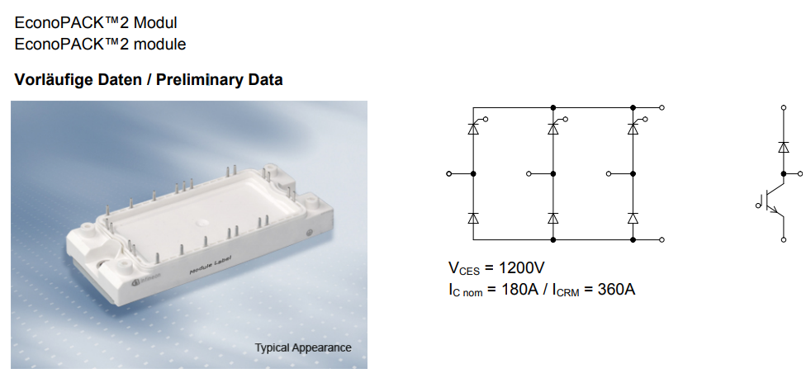
Расчет мощности потерь в выпрямителе
по методике ИТМО
Исходные данные
выпрямитель | TDB6HK180N16RR "Infenion"

Other
P= | 35200 | W | Мощность нагрузки
Pfactor= | 1.1 |  | коэфф. перегрузки
КПД(igbt) = | 0.9 |  | КПД инвертора
Uline= | 400 | Vrms | линейное входное напряжение сети RMS
Udc= | 565.68542495 | V | DC напряжение питания после моста
Icp= | 69.139329716 | Adc | значение выходного тока выпрямителя

Diode
Vf= | 1.2 | V | падение на диоде
n= | 6 |  | 6 диодов/тиристоров

thyrystors
условно считаем параметры схожими

За период напряжения питания происходит шесть переключений
вентилей и схема работает в шесть тактов, в связи с чем ее часто называют шестипульсной. Таким образом, как в трехфазной схеме со средней точкой, т.е. 2π/3 (120º).
Среднее значение выпрямленное напряжение имеет шестикратные пульсации, хотя угол проводимости каждого вентиля такой же, тока вентиля соответственно составляет: Ivd = Id/3 .
При этом интервал совместной работы двух вентилей равен π/3 (60º).

Расчет

1. Потери на диодах/тиристорах

Pd= | 27.655731886 | W | потери на одном диоде
Ptot= | 165.93439132 | W | суммарные потери на выпрямителе

Тепловой расчет
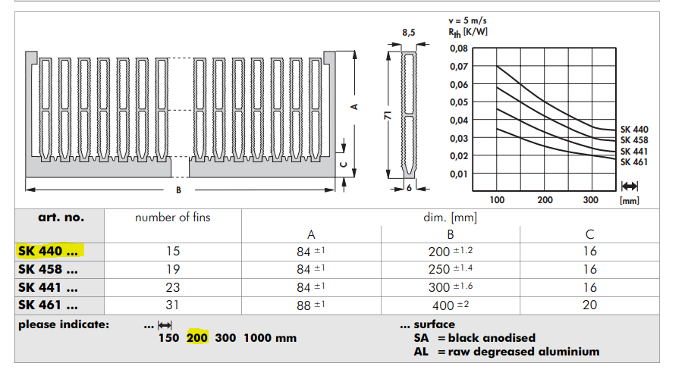
Тепловой расчет по методике Semicron-Semisel

Исходные данные

IGBT

RthJC | 0.15 | K/W | Thermalresistance,junctiontocase
RthCH | 0.085 | K/W | Thermalresistance,casetoheatsink
Tj op= | 150 | °С | максимальная рабочая температура кристалла
ns= | 6 |  | кол-во ключей в модуле
Ptr= | 63.775828551 | W | потери в одном транзисторе

Diode

RthJC | 0.26 | K/W | Thermalresistance,junctiontocase
RthCH | 0.15 | K/W | Thermalresistance,casetoheatsink
Tj op= | 150 | °С | максимальная рабочая температура кристалла
ns= | 6 |  | кол-во диодов в модуле
Pd= | 11.634579542 | W | потери в одном диоде

rectifier

RthJC= | 0.35 | K/W | Thermalresistance,junctiontocase
RthCH= | 0.165 | K/W | Thermalresistance,casetoheatsink
Tj op= | 150 | °С | максимальная рабочая температура кристалла
n= | 6 |  | кол-во диодов в модуле
Prect= | 27.655731886 | W | потери в одном диоде

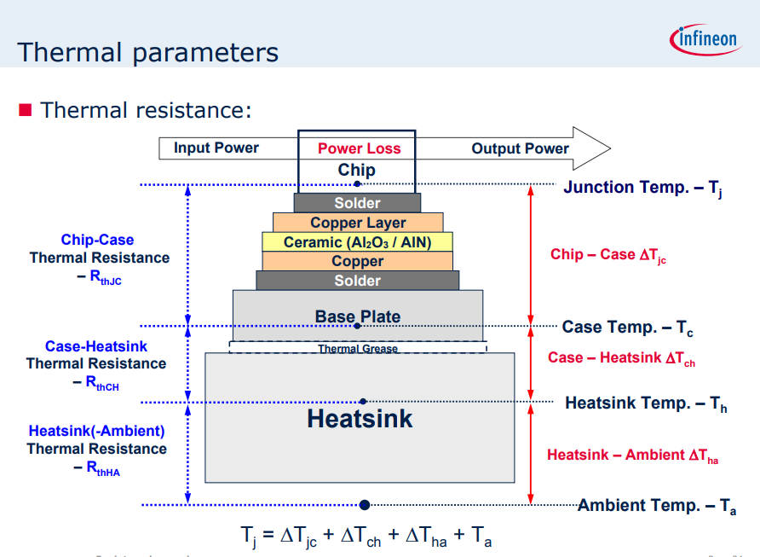

Heatsink

Модель радиатора |  |  | SK 440 200 "Fisher"
Модель вентилятора |  | 3 | SAN ACE 60 9GV0624P1G03 "Sanyo Denki"
Кол-во вент-ов

RthSA= | 0.05 | K/W | тепловое сопротивление радиатор-окруж. Среда
Поток= | 2.37 | м^3/мин | воздушный поток вентилятора (не использ.)

Other

Tamb= | 85 | °С | температура окр. воздуха
Pigbt= | 452.46244856 | W | потери на модуле IGBT
Prect= | 165.93439132 |  | потери на выпрямителе
Ptotal= | 618.39683988 |  | сумма всех потерь

Расчеты

 |  |  |  | +Prect | Temperature of heat sink

Ts= | 115.91984199 | °С

 |  |  |  | +Prect | Temperature of heat case

Tc= | 150.46514892 | °С

 |  |  |  | Temperature of junction

IGBT
Tj= | 160.0315232 | °С | IGBT

Diode
Tj= | 153.4901396 | °С | Diode

Rectifier
Tj= | 160.14465508 | °С | rectifier

 | нормально* (Tj<150)
 | перегрев (Tj>150)

* рекомендуемая температура кристалла <120-125 °C

